SONORA
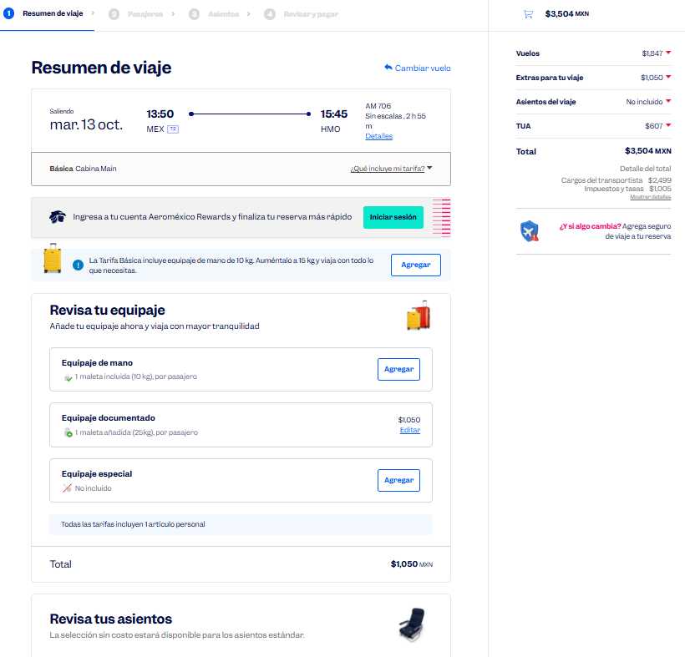
 |  |  |  |  |  |  |  |  |  |  |  |  |  |  |  |  |  |  | Solicitud de Viáticos

 |  |  |  |  |  |  |  |  |  |  |  |  |  |  |  |  | Fecha: | OCTUBRE
Nombre del solicitante: |  |  |  | Roberto Cruz Guerrero |  |  |  |  |  | Puesto: | ESPECIALISTA DE PRODUCTOS |  |  |  | Gerencia: | Educacion Medica

No. | Fecha del viaje | Origen |  | Destino |  |  |  | Objetivo del viaje
1 | 13/10/2026 AL 16/10/2026 | CDMX |  | HERMOSILLO OBREGÓN |  |  |  | IMPARTICIÓN DE TALLERES MÉDICOS PARA FORTALECER LA MARCA; REALIZAR DEMOSTRACIONES DE LAS BUENAS PRÁCTICAS EN EL USO DE LOS PRODUCTOS; RESOLVER DUDAS; ENTREVISTARSE CON EL JEFE DEL SERVICIO EN HGP HERMOSILLO , HGZ 14 HERMOSILLO, HGR 1 CD. OBREGÓN, CMNN HE CD. OBREGÓN.

¿Requiere compra de boleto para transporte? |  |  |  |  |  |  |  |  |  | Si | X |  | No |  |  | Auto propio

No | Fecha de salida | Tipo de transporte |  |  |  | Origen |  |  |  |  | Horario de salida |  | Destino |  |  |  | Horario de llegada
1 | 2026-10-13 | AVION |  |  |  | CDMX |  |  |  |  | 14:00:00 |  | HERMOSILLO |  |  |  | 17:00:00 |  |  | $3,504.00
2 | 2026-10-15 | AUTOBÚS |  |  |  | HERMOSILLO |  |  |  |  | 16:00:00 |  | OBREGÓN |  |  |  | 19:00:00 |  |  | $451.00
3 | 2026-10-16 | AVION |  |  |  | OBREGÓN |  |  |  |  | 17:00:00 |  | CDMX |  |  |  | 19:00:00 |  |  | $3,514.00

 |  |  |  |  |  |  |  |  |  |  |  |  |  |  |  |  |  |  |  | $7,018.00
Hospedaje |  |  |  | Si |  | x |  |  |  | No

No | Fecha |  |  |  |  | Número de noches |  | Lugar
 | Entrada |  | Salida
1 | 2026-10-13 |  | 2026-10-16 |  |  | 3 |  | HERMOSILLO, OBREGÓN
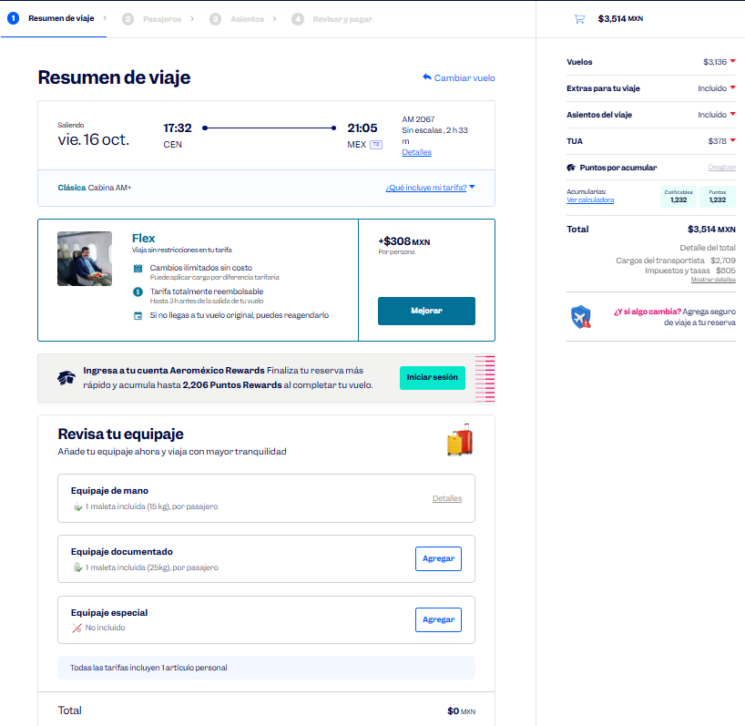

Desglose uso de Taxis
Fecha |  | No. de Taxis |  |  | Recorrido de Taxis
 |  |  |  |  | Origen |  |  |  |  |  |  | Destino
2026-10-13 |  | 1 |  |  | CASA |  |  |  |  |  |  | AICM |  |  |  |  |  |  |  | $550.00
 |  | 2 |  |  | AEROPUERTO DE HERMOSILLO |  |  |  |  |  |  | HOTEL |  |  |  |  |  |  |  | $600.00

2026-10-14 |  | 1 |  |  | HOTEL |  |  |  |  |  |  | HGP HERMOSILLO |  |  |  |  |  |  |  | $170.00
 |  | 2 |  |  | HGP HERMOSILLO |  |  |  |  |  |  | HOTEL |  |  |  |  |  |  |  | $170.00

2026-10-15 |  | 1 |  |  | HOTEL |  |  |  |  |  |  | HGZ 14 |  |  |  |  |  |  |  | $170.00
 |  | 2 |  |  | HGZ 14 |  |  |  |  |  |  | ESTACIÓN DE AUTOBUSES DE HERMOSILLO |  |  |  |  |  |  |  | $170.00
 |  | 3 |  |  | ESTACIÓN DE AUTOBUSES DE OBREGÓN |  |  |  |  |  |  | HOTEL |  |  |  |  |  |  |  | $170.00

2026-10-16 |  | 1 |  |  | HOTEL |  |  |  |  |  |  | HGR 1 OBREGÓN |  |  |  |  |  |  |  | $170.00
 |  | 2 |  |  | HGR 1 OBREGÓN |  |  |  |  |  |  | CMNN HE CD. OBREGÓN |  |  |  |  |  |  |  | $170.00
 |  | 3 |  |  | CMNN HE CD. OBREGÓN |  |  |  |  |  |  | AEROPUERTO DE OBREGÓN |  |  |  |  |  |  |  | $600.00
 |  | 4 |  |  | AICM |  |  |  |  |  |  | CASA |  |  |  |  |  |  |  | $500.00

 |  | PUESTO |  |  |  |  |  |  | NOMBRE |  |  |  |  | FIRMA |  |  | FECHA
ELABORÓ |  | AUXILIAR ADMINISTRATIVO |  |  |  |  |  |  | Lesly Isamar Zendejas Araiza |  |  |  |  | Lesly Zendejas |  |  | 2026-09-15
ELABORÓ |  | COORDINADOR DE EDUCACIÓN MÉDICA |  |  |  |  |  |  | Daniel Padilla |  |  |  |  |  |  |  | 2026-09-17
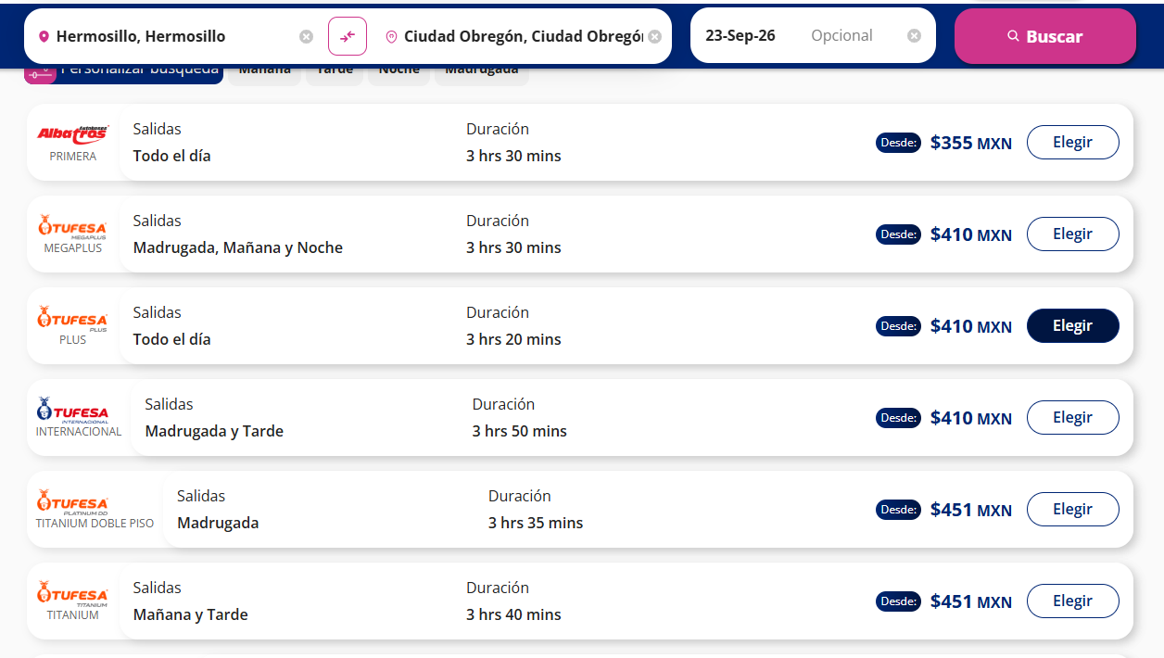
AUTORIZÓ |  | AUXILIAR DE COMPRAS |  |  |  |  |  |  | Adriana Arredondo Ortiz

 | ASK-ADM-FOR-007 |  |  |  |  |  | Versió:01 |  | Prohibida su reproducción no autorizada |  |  |  |  |  |  |  |  | Página 1 de 1

CUERNAVACA_
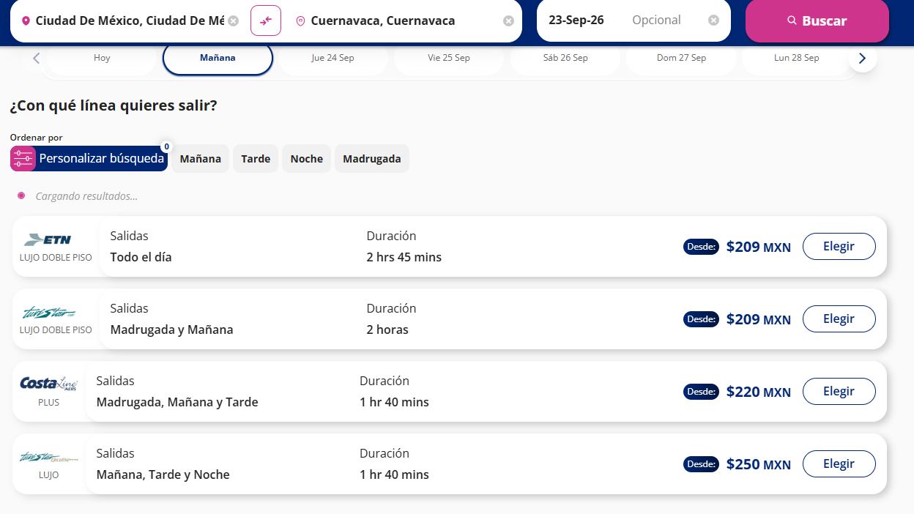
 |  |  |  |  |  |  |  |  |  |  |  |  |  |  |  |  |  |  | Solicitud de Viáticos

 |  |  |  |  |  |  |  |  |  |  |  |  |  |  |  |  | Fecha: | OCTUBRE
Nombre del solicitante: |  |  |  | ROBERTO CRUZ GUERRERO |  |  |  |  |  | Puesto: | ESPECIALISTA DE PRODUCTOS |  |  |  | Gerencia: | Educacion Medica

No. | Fecha del viaje | Origen |  | Destino |  |  |  | Objetivo del viaje
1 | 2026-10-23 | CDMX |  | CUERNAVACA |  |  |  | IMPARTICIÓN DE TALLERES MÉDICOS PARA FORTALECER LA MARCA; REALIZAR DEMOSTRACIONES DE LAS BUENAS PRÁCTICAS EN EL USO DE LOS PRODUCTOS; RESOLVER DUDAS; ENTREVISTARSE CON EL JEFE DEL SERVICIO EN HGR 1 Cuernavaca

¿Requiere compra de boleto para transporte? |  |  |  |  |  |  |  |  |  | Si | X |  | No |  |  | Auto propio

No | Fecha de salida | Tipo de transporte |  |  |  | Origen |  |  |  |  | Horario de salida |  | Destino |  |  |  | Horario de llegada
1 | 2026-10-23 | AUTOBUS |  |  |  | CDMX |  |  |  |  | 5:00:00 |  | CUERNAVACA |  |  |  | 6:30:00 |  |  | $250.00
2 | 2026-10-23 | AUTOBUS |  |  |  | CUERNAVACA |  |  |  |  | 13:00:00 |  | CDMX |  |  |  | 16:00:00 |  |  | $250.00

Hospedaje |  |  |  | Si |  |  |  |  |  | No | x

No | Fecha |  |  |  |  | Número de noches |  | Lugar
 | Entrada |  | Salida

Desglose uso de Taxis
Fecha |  | No. de Taxis |  |  | Recorrido de Taxis
 |  |  |  |  | Origen |  |  |  |  |  |  | Destino
2026-10-23 |  | 1 |  |  | CASA |  |  |  |  |  |  | ESTACIÓN DE AUTOBUSES DE LA CD. DE MX. |  |  |  |  |  |  |  | $400.00
 |  | 2 |  |  | ESTACIÓN DE AUTOBUSES DE CUERNAVACA |  |  |  |  |  |  | HGR 1 |  |  |  |  |  |  |  | $120.00
 |  | 3 |  |  | HGR 1 |  |  |  |  |  |  | ESTACIÓN DE AUTOBUSES DE CUERNAVACA |  |  |  |  |  |  |  | $120.00
 |  | 4 |  |  | ESTACIÓN DE AUTOBUSES DE LA CD. DE MX. |  |  |  |  |  |  | CASA |  |  |  |  |  |  |  | $400.00

 |  | PUESTO |  |  |  |  |  |  | NOMBRE |  |  |  |  | FIRMA |  |  | FECHA
ELABORÓ |  | AUXILIAR ADMINISTRATIVO |  |  |  |  |  |  | Lesly Isamar Zendejas Araiza |  |  |  |  | Lesly Zendejas |  |  | 2026-09-15
ELABORÓ |  | COORDINADOR DE EDUCACIÓN MÉDICA |  |  |  |  |  |  | Daniel Padilla |  |  |  |  |  |  |  | 2026-06-16
AUTORIZÓ |  | AUXILIAR DE COMPRAS |  |  |  |  |  |  | Adriana Arredondo Ortiz

 | ASK-ADM-FOR-007 |  |  |  |  |  | Versió:01 |  | Prohibida su reproducción no autorizada |  |  |  |  |  |  |  |  | Página 1 de 1

TOLUCA
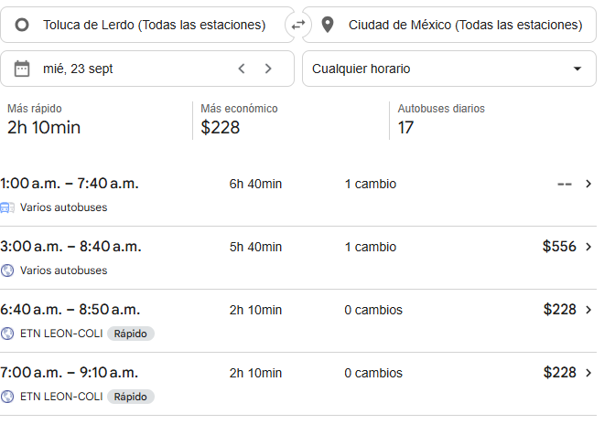
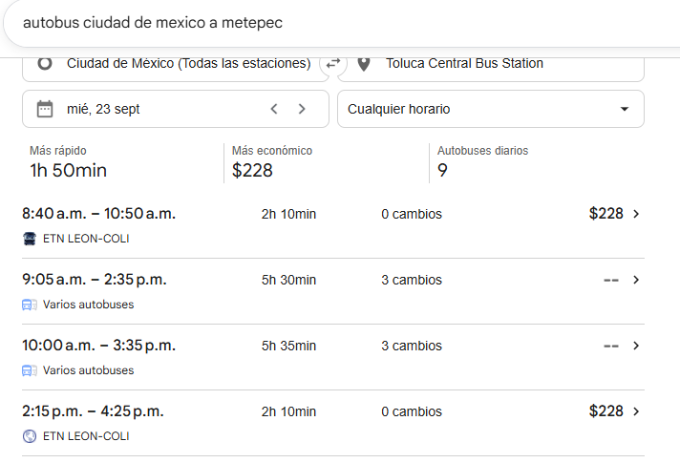
 |  |  |  |  |  |  |  |  |  |  |  |  |  |  |  |  |  |  | Solicitud de Viáticos

 |  |  |  |  |  |  |  |  |  |  |  |  |  |  |  |  | Fecha: | OCTUBRE
Nombre del solicitante: |  |  |  | Roberto Cruz Guerrero |  |  |  |  |  | Puesto: | ESPECIALISTA DE PRODUCTOS |  |  |  | Gerencia: | Educacion Medica

No. | Fecha del viaje | Origen |  | Destino |  |  |  | Objetivo del viaje
1 | 27/10/2026 AL 28/10/2026 | CDMX |  | METEPEC ATLACOMULCO TOLUCA |  |  |  | IMPARTICIÓN DE TALLERES MÉDICOS PARA FORTALECER LA MARCA; REALIZAR DEMOSTRACIONES DE LAS BUENAS PRÁCTICAS EN EL USO DE LOS PRODUCTOS; RESOLVER DUDAS; ENTREVISTARSE CON EL JEFE DEL SERVICIO CLINICAHGR 251 METEPEC ,HGR 252 atlacomulco ,HGr 220 ,HGZ 221

¿Requiere compra de boleto para transporte? |  |  |  |  |  |  |  |  |  | Si | X |  | No |  |  | Auto propio

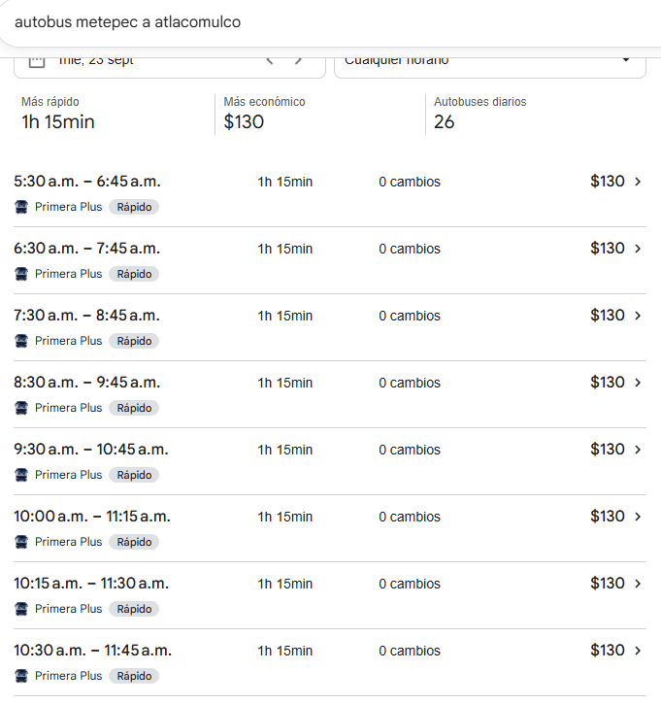
No | Fecha de salida | Tipo de transporte |  |  |  | Origen |  |  |  |  | Horario de salida |  | Destino |  |  |  | Horario de llegada
1 | 2026-10-27 | AUTOBUS |  |  |  | CDMX |  |  |  |  | 5:00:00 |  | METEPEC |  |  |  | 6:30:00 |  |  | $228.00
2 | 2026-10-27 | AUTOBUS |  |  |  | METEPEC |  |  |  |  | 9:30:00 |  | ATLACOMULCO |  |  |  | 10:30:00 |  |  | $130.00
3 | 2026-10-27 | AUTOBUS |  |  |  | ATLACOMULCO |  |  |  |  | 16:00:00 |  | TOLUCA |  |  |  | 17:00:00 |  |  | $130.00
4 | 2026-10-28 | AUTOBUS |  |  |  | TOLUCA |  |  |  |  | 16:00:00 |  | CDMX |  |  |  | 16:00:00 |  |  | $556.00

Hospedaje |  |  |  | Si |  | X |  |  |  | No

No | Fecha |  |  |  |  | Número de noches |  | Lugar
 | Entrada |  | Salida
1 | 2026-10-27 |  | 2026-10-28 |  |  | 1 |  | METEPEC, ATLACOMULCO

Desglose uso de Taxis
Fecha |  | No. de Taxis |  |  | Recorrido de Taxis
 |  |  |  |  | Origen |  |  |  |  |  |  | Destino
2026-10-27 |  | 1 |  |  | CASA |  |  |  |  |  |  | ESTACIÓN DE AUTOBUSES DE LA CD. DE MX. |  |  |  |  |  |  |  | $400.00
 |  | 2 |  |  | ESTACIÓN DE AUTOBUSES DE METEPEC |  |  |  |  |  |  | HGR 251 |  |  |  |  |  |  |  | $120.00
 |  | 3 |  |  | HGR 251 |  |  |  |  |  |  | ESTACIÓN DE AUTOBUSES DE METEPEC |  |  |  |  |  |  |  | $120.00
 |  | 4 |  |  | ESTACIÓN DE AUTOBUSES DE ATLACOMULCO |  |  |  |  |  |  | HGR 252 ATLACOMULCO |  |  |  |  |  |  |  | $120.00
 |  | 5 |  |  | HGR 252 ATLACOMULCO |  |  |  |  |  |  | ESTACIÓN DE AUTOBUSES DE ATLACOMULCO |  |  |  |  |  |  |  | $120.00
 |  | 6 |  |  | ESTACIÓN DE AUTOBUSES DE TOLUCA |  |  |  |  |  |  | HOTEL |  |  |  |  |  |  |  | $120.00

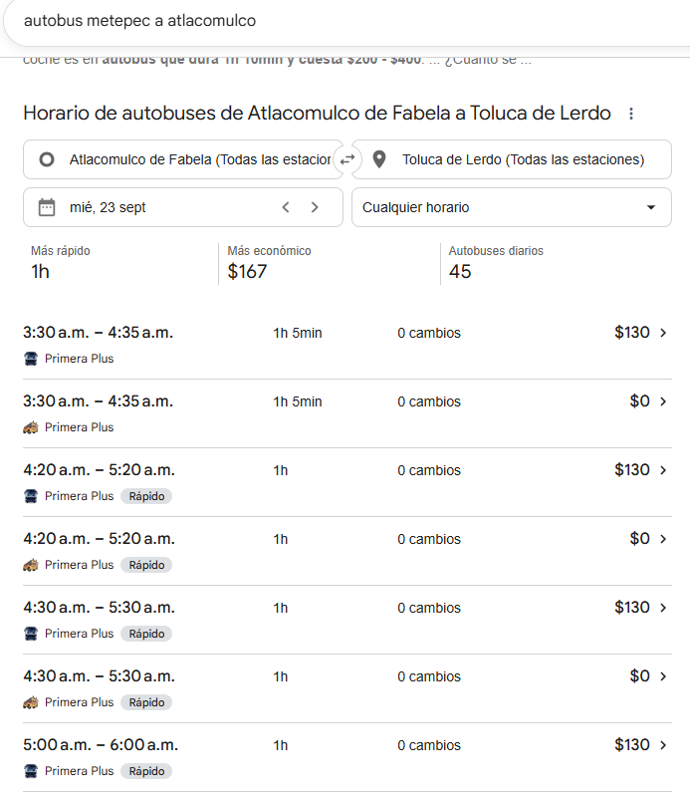
2026-10-28 |  | 1 |  |  | HOTEL |  |  |  |  |  |  | HGR 220 |  |  |  |  |  |  |  | $120.00
 |  | 2 |  |  | HGR 220 |  |  |  |  |  |  | HGR 221 |  |  |  |  |  |  |  | $120.00
 |  | 3 |  |  | HGR 221 |  |  |  |  |  |  | ESTACIÓN DE AUTOBUSES DE TOLUCA |  |  |  |  |  |  |  | $120.00
 |  | 4 |  |  | ESTACIÓN DE AUTOBUSES DE LA CD. DE MX. |  |  |  |  |  |  | CASA |  |  |  |  |  |  |  | $400.00

 |  | PUESTO |  |  |  |  |  |  | NOMBRE |  |  |  |  | FIRMA |  |  | FECHA
ELABORÓ |  | AUXILIAR ADMINISTRATIVO |  |  |  |  |  |  | Lesly Isamar Zendejas Araiza |  |  |  |  | Lesly Zendejas |  |  | 2026-09-15
ELABORÓ |  | COORDINADOR DE EDUCACIÓN MÉDICA |  |  |  |  |  |  | DANIEL PADILLA |  |  |  |  |  |  |  | 2026-08-16
AUTORIZÓ |  | AUXILIAR DE COMPRAS |  |  |  |  |  |  | Adriana Arredondo Ortiz

 | ASK-ADM-FOR-007 |  |  |  |  |  | Versió:01 |  | Prohibida su reproducción no autorizada |  |  |  |  |  |  |  |  | Página 1 de 1

